写真データの貼付方について
写真データの貼付方について

個人調書へ写真データが上手く貼り付けられない場合はこちらをお試しください。

デジタルカメラのデータをパソコンに保存する。
使用したい写真データの上でマウスを右クリックしてください。
リストが出てきたら、「プログラムから開く」 「Ｉｎｔｅｒｎｅｔ Ｅｘｐｌｏｒｅｒ」 をクリックしてください。

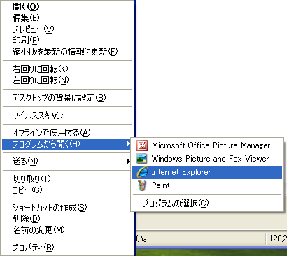

写真が表示されますので、「編集」 「すべて選択」をクリックしてください。

写真に網掛けがかかりますので、そのままの状態で「編集」 「コピー」 をクリックしてください。

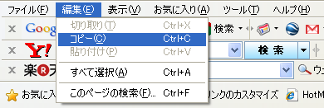

履歴書のシートの上で貼付を行ってください。（セルを結合してない場所で貼付を行ってください。）
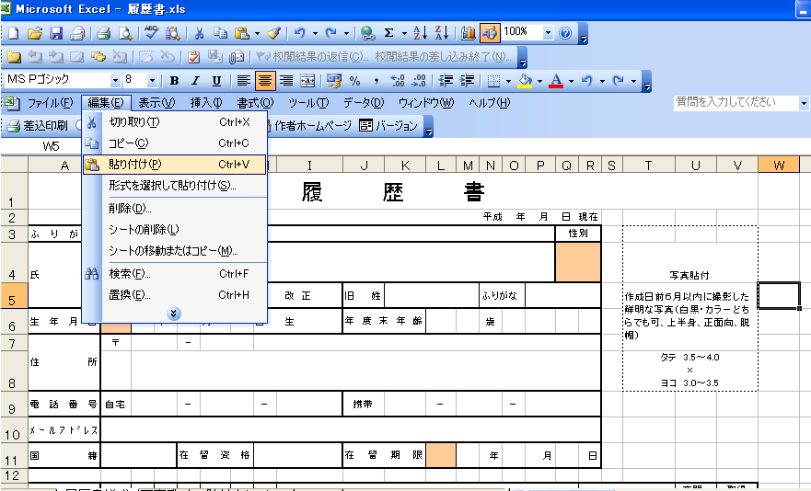

後は、写真貼付の枠内に移動して大きさを調整してください。

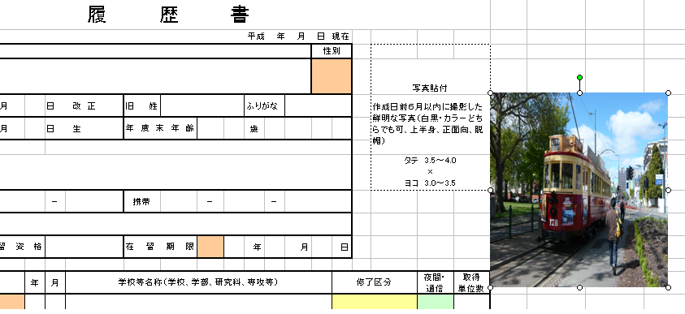

枠内に写真が収まったら、「ファイル」 「名前を付けて保存」で保存してください。

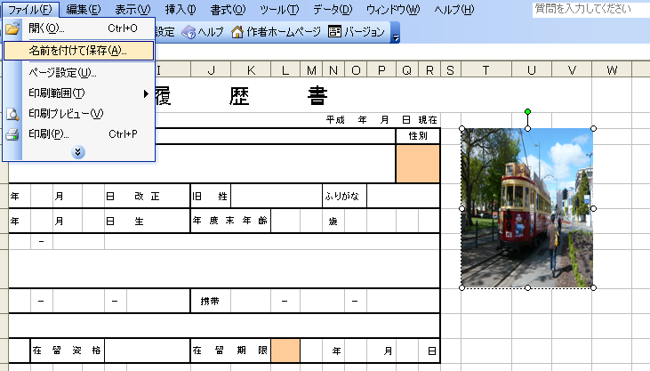

以上で終了です。

